工作表1
工程案件相片重複性辨識
工程編號：5B11U0Z6 |  | 日期：2020/10/26
系統比對結果重複相片數量：13張(系統比對相片數量：600張)
上傳的相片 |  | 上傳的相片
5B11U0Z6_4_001-600.pdf_Page001_5.jpg | 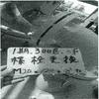 | 5B11U0Z6_4_001-600.pdf_Page010_2.jpg | 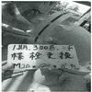
5B11U0Z6_4_001-600.pdf_Page006_1.jpg | 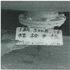 | 5B11U0Z6_4_001-600.pdf_Page008_5.jpg | 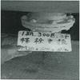
5B11U0Z6_4_001-600.pdf_Page007_1.jpg | 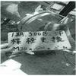 | 5B11U0Z6_4_001-600.pdf_Page009_4.jpg | 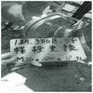
5B11U0Z6_4_001-600.pdf_Page009_2.jpg | 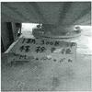 | 5B11U0Z6_4_001-600.pdf_Page011_4.jpg | 
5B11U0Z6_4_001-600.pdf_Page010_4.jpg | 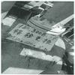 | 5B11U0Z6_4_001-600.pdf_Page011_2.jpg | 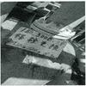
5B11U0Z6_4_001-600.pdf_Page019_5.jpg | 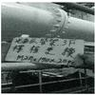 | 5B11U0Z6_4_001-600.pdf_Page021_4.jpg | 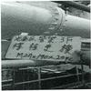
5B11U0Z6_4_001-600.pdf_Page023_2.jpg | 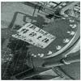 | 5B11U0Z6_4_001-600.pdf_Page023_4.jpg | 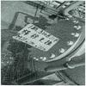
上傳的相片 |  | 資料庫的相片
5B11U0Z6_4_001-600.pdf_Page001_1.jpg | 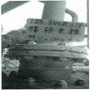 | 5B11U0Z6_4_001-006.pdf_Page001_1.jpg
5B11U0Z6_4_001-600.pdf_Page001_2.jpg | 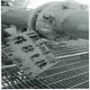 | 5B11U0Z6_4_001-006.pdf_Page001_2.jpg
5B11U0Z6_4_001-600.pdf_Page001_3.jpg | 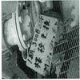 | 5B11U0Z6_4_001-006.pdf_Page001_3.jpg
5B11U0Z6_4_001-600.pdf_Page001_4.jpg | 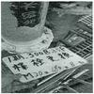 | 5B11U0Z6_4_001-006.pdf_Page001_4.jpg
5B11U0Z6_4_001-600.pdf_Page001_5.jpg |  | 5B11U0Z6_4_001-006.pdf_Page001_5.jpg
5B11U0Z6_4_001-600.pdf_Page001_6.jpg |  | 5B11U0Z6_4_001-006.pdf_Page001_6.jpg
5B11U0Z6_4_001-600.pdf_Page010_2.jpg |  | 5B11U0Z6_4_001-006.pdf_Page001_5.jpg

